被災状況一覧画面_1
システム名 |  |  | 災対用ビル別情報マップ
章番号 |  |  | 第２章 画面設計
機能名
２．３．４ 被災状況登録

画面名 |  |  | ２．３．４．１ 被災状況一覧

 | 【1】画面定義

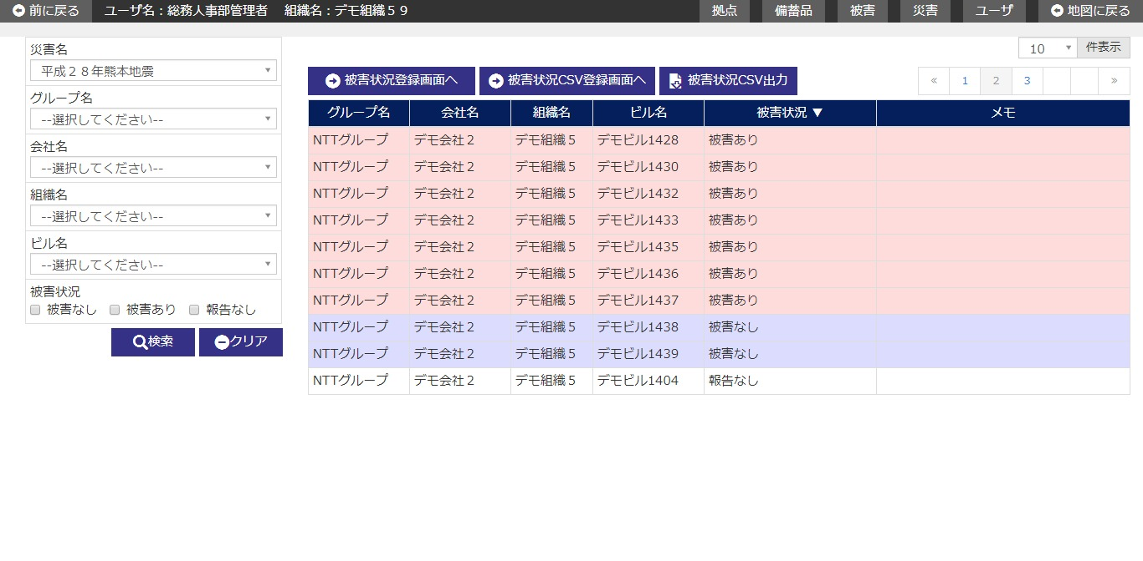

 | (1/2)
 | № | 説 明
 | 1 | 【検索エリア】
 |  | ・ 災害名プルダウンには地図画面で表示中の災害名を初期表示する。
 |  | ・ 検索条件に該当する被災状況情報のみを抽出して、一覧を絞り込み表示する。
 |  | ・ 閉じるボタンで検索エリアを表示/非表示する。
 |  | [検索ボタン]
 |  | ボタン押下で、入力条件に該当する被災状況情報を検索し、結果を一覧エリアに表示する。
 |  | [クリアボタン]
 |  | ボタン押下で、検索エリア内項目を初期表示時の状態に戻す。
 |  | [閉じるボタン]
 |  | ボタン押下で、検索エリアの表示/非表示を行う。

 | 2 | 【被災状況一覧エリア】
 |  | ・ 被災状況一覧は、以下のソート項目で並び替えした後に初期表示する。
 |  |  |  | ソート項目 | ソート順
 |  |  |  | 被災状況 | 被害あり ＞ 被害想定あり ＞被害なし ＞ 報告なし
 |  |  |  | グループ名 | 昇順
 |  |  |  | 会社ID | 昇順
 |  |  |  | 組織コード | 昇順
 |  |  |  | ビルコード | 昇順
 |  | ・ 被災状況情報の各レコードは被災状態により、行の色分けを実施する。
 |  |  | 被災あり・想定被災あり ：#ffdcdc
 |  |  | 報告なし：#ffffe0
 |  |  | 被災なし：指定なし（色白）

 |  | [被災状況登録画面へボタン]
 |  | ボタン押下で、被災状況登録画面へ遷移する。
 |  | [被災状況CSV登録画面へボタン]
 |  | ボタン押下で、被災状況CSV登録画面へ遷移する。
 |  | [被災状況CSV出力ボタン]
 |  | ボタン押下で、一覧に表示中の被災状況情報をCSVに出力する。
 |  | [一覧行選択]
 |  | 一覧の行にカーソルを合わせ、行をクリックすると、
 |  | 指定された記録に該当する被災状況詳細画面へ遷移する。

 | (2/2)
 | № | 説 明
 | 3 | 【ユーザ権限によるデータの利用範囲】
 |  | ・ ログインユーザの権限（ユーザレベル）により、データ利用の範囲を制限する。
 |  |  | 「２．３．４．８ 別紙＿権限」を参照

被災状況登録画面_1
システム名 |  |  | 災対用ビル別情報マップ
章番号 |  |  | 第２章 画面設計
機能名
２．３．４ 被災状況登録

画面名 |  |  | ２．３．４．２ 被災状況登録

 | 【1】画面定義
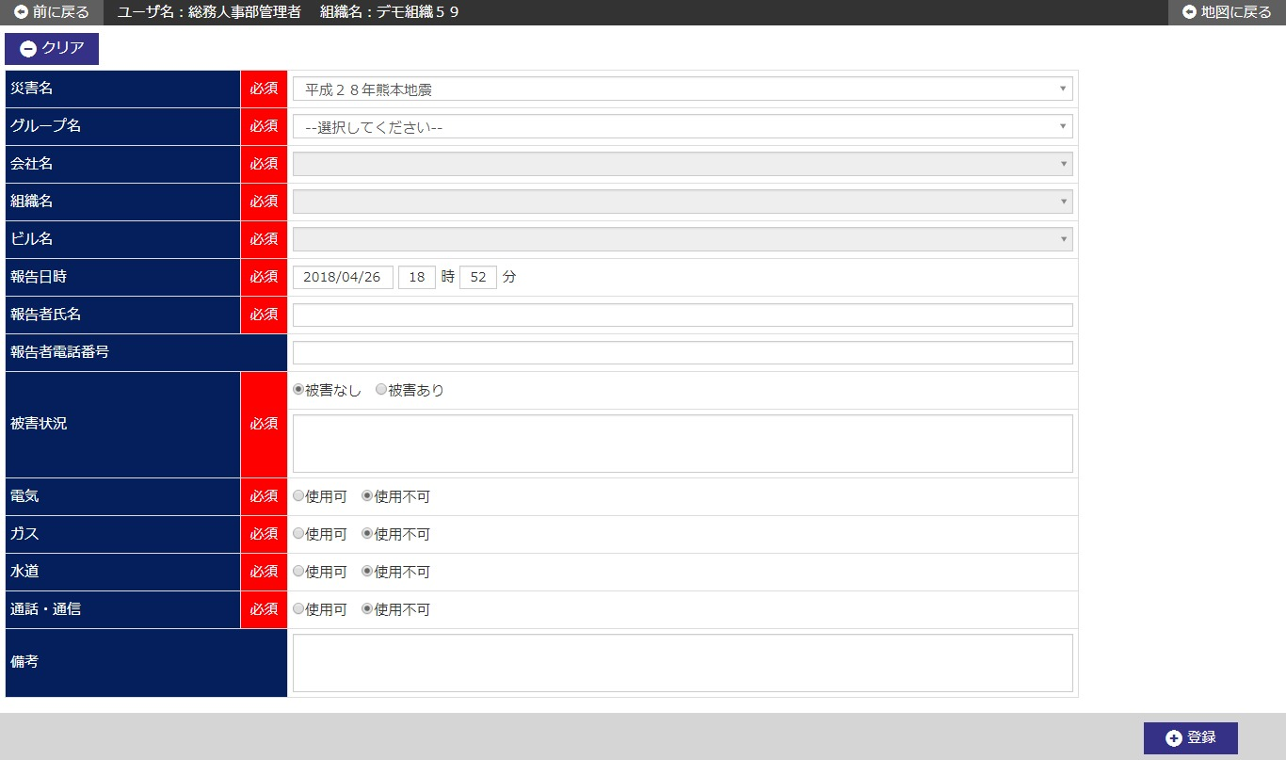

 | (1/2)
 | № | 説 明
 | 1 | 【被災状況登録エリア】
 |  | ・ 被災状況情報を新規登録する。
 |  | ・ 災害名プルダウンには被災状況一覧画面の検索エリアに表示中の
 |  |  | 災害名プルダウンの値を初期表示する。

 |  | [報告者氏名]
 |  | 報告氏名には、ログイン中ユーザのユーザ名を初期表示する。
 |  | [報告日時]
 |  | 報告日時には、システム日付+00時00分を初期表示する。
 |  | [登録ボタン]
 |  | ボタン押下で、被災状況情報を新規登録する。
 |  | ・ 登録確認ダイアログを表示する。
 |  | ・ 新規登録後、被災状況詳細画面へ遷移する。
 |  | [クリアボタン]
 |  | ボタン押下で、画面内入力項目を初期表示時の状態に戻す。

 | (2/2)
 | № | 説 明
 | 2 | 【ユーザ権限によるデータの利用範囲】
 |  | ・ ログインユーザの権限（ユーザレベル）により、データ利用の範囲を制限する。
 |  |  | 「２．３．４．８ 別紙＿権限」を参照

被災状況詳細画面_1
システム名 |  |  | 災対用ビル別情報マップ
章番号 |  |  | 第２章 画面設計
機能名
２．３．４ 被災状況登録

画面名 |  |  | ２．３．４．３ 被災状況詳細

 | 【1】画面定義

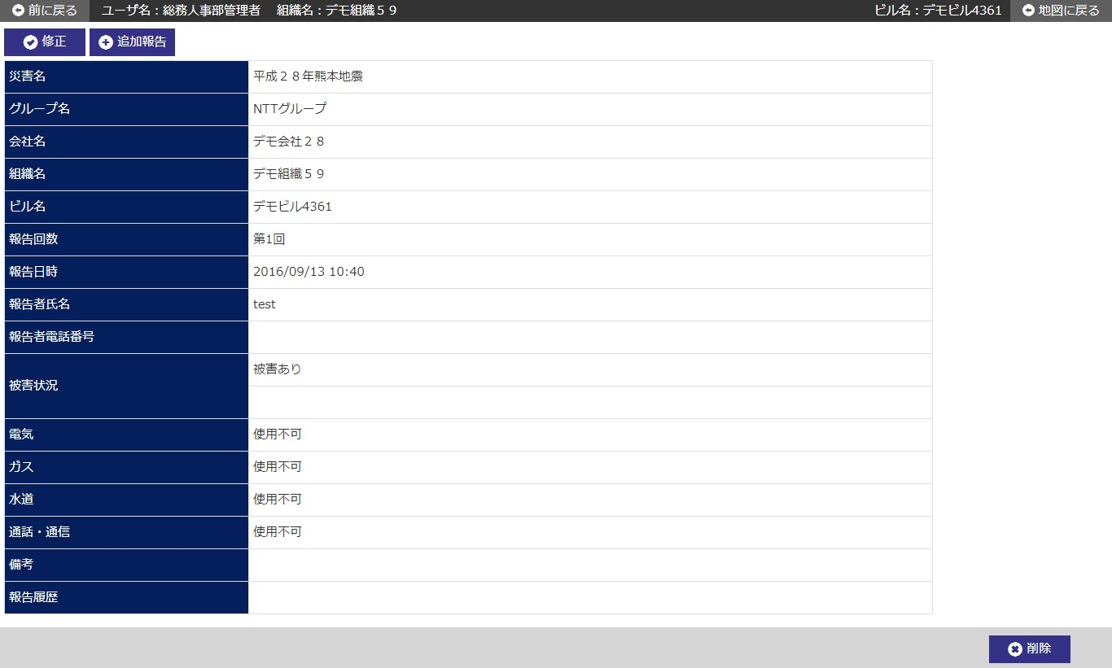

 | № | 説 明
 | 1 | 【被災状況詳細エリア】
 |  | ・ 前画面にて指定された記録から、被災状況情報を表示する。

 |  | [修正ボタン]
 |  | ボタン押下で、指定した記録の被災状況修正画面へ遷移する。
 |  | [追加報告ボタン]
 |  | ボタン押下で、指定した記録の被災状況追加報告画面へ遷移する。
 |  | [削除ボタン]
 |  | ボタン押下で、指定した被災状況情報を削除する。
 |  | ・ 削除確認ダイアログを表示する。
 |  | ・ 削除完了後、被災状況一覧画面へ遷移する。

 | 2 | 【ユーザ権限によるデータの利用範囲】
 |  | ・ ログインユーザの権限（ユーザレベル）により、データ利用の範囲を制限する。
 |  |  | 「２．３．４．８ 別紙＿権限」を参照

被災状況修正画面_1
システム名 |  |  | 災対用ビル別情報マップ
章番号 |  |  | 第２章 画面設計
機能名
２．３．４ 被災状況登録

画面名 |  |  | ２．３．４．４ 被災状況修正

 | 【1】画面定義

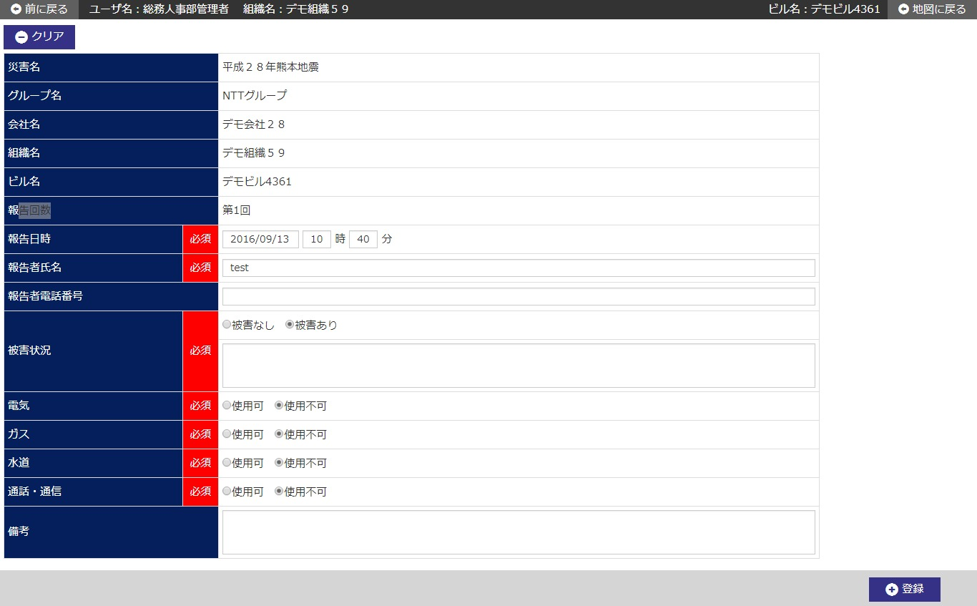

 | № | 説 明
 | 1 | 【被災状況修正エリア】
 |  | ・ 前画面にて指定された記録から、被災状況情報を初期表示する。

 |  | [登録ボタン]
 |  | ボタン押下で、被災状況情報を修正登録する。
 |  | ・ 修正確認ダイアログを表示する。
 |  | ・ 修正登録後、被災状況詳細画面へ遷移する。
 |  | [クリアボタン]
 |  | ボタン押下で、画面内入力項目を初期表示時の状態に戻す。

 | 2 | 【ユーザ権限によるデータの利用範囲】
 |  | ・ ログインユーザの権限（ユーザレベル）により、データ利用の範囲を制限する。
 |  |  | 「２．３．４．８ 別紙＿権限」を参照

被災状況履歴画面_1
システム名 |  |  | 災対用ビル別情報マップ
章番号 |  |  | 第２章 画面設計
機能名
２．３．４ 被災状況登録

画面名 |  |  | ２．３．４．５ 被災状況履歴

 | 【1】画面定義

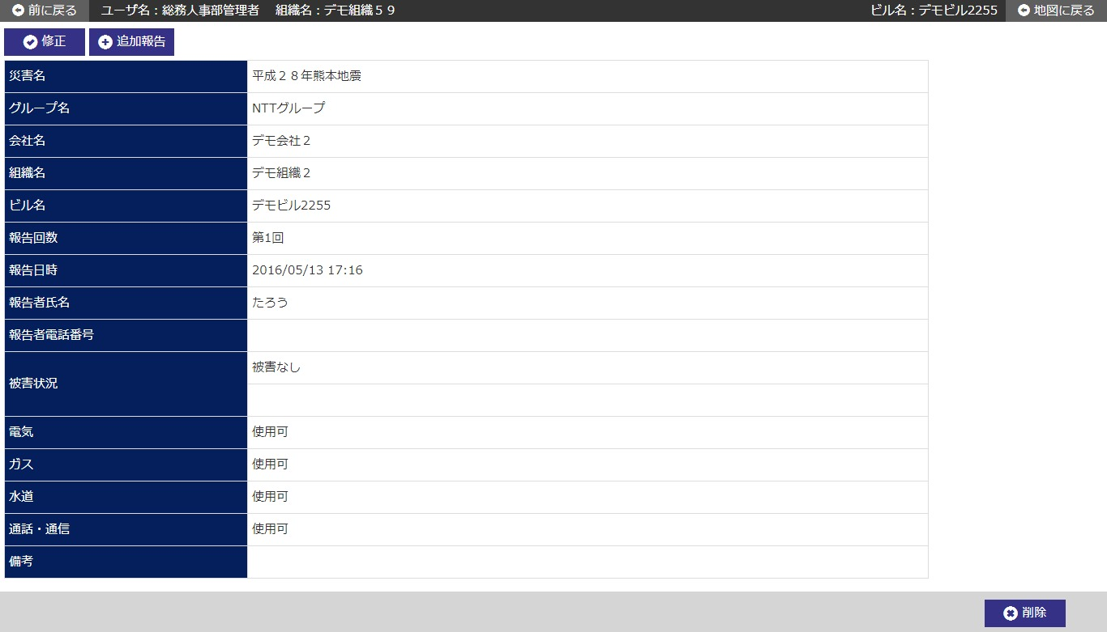

 | № | 説 明
 | 1 | 被災状況履歴画面はブラウザの別タブにて表示する。

 | 2 | 【被災状況履歴エリア】
 |  | ・ 前画面の報告履歴リンクにて指定された履歴記録から、被災状況情報を表示する。

 | 3 | 【ユーザ権限によるデータの利用範囲】
 |  | ・ ログインユーザの権限（ユーザレベル）により、データ利用の範囲を制限する。
 |  |  | 「２．３．４．８ 別紙＿権限」を参照

